插件指令
Noise | 噪音
Glitch | 干扰
TV | 电视

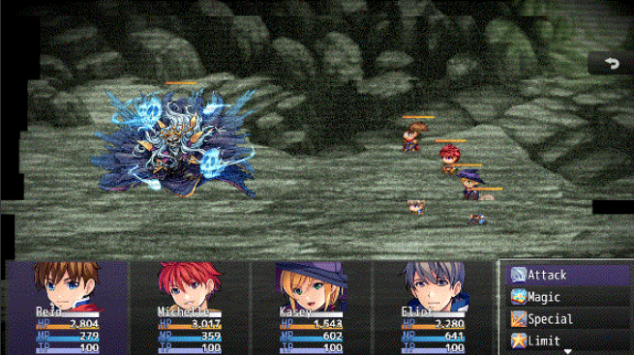
Battle Plugin Commands 战斗 插件指令
Battle: Clear All Filters | 在战斗画面，清除所有 恐怖效果 过滤器。
Battle: Color Effect Create | 在战斗画面，创建 颜色 效果
Battle: Color Effect Remove | 在战斗画面，移除 颜色 效果
Battle: Glitch Create | 在战斗画面，创建 干扰 效果
Battle: Glitch Remove | 在战斗画面，移除 干扰 效果
Battle: Noise Create | 在战斗画面，创建 噪音 效果
Battle: Noise Remove | 在战斗画面，移除 噪音 效果
Battle: TV Create | 在战斗画面，创建 电视 效果
Battle: TV Remove | 在战斗画面，移除 电视 效果

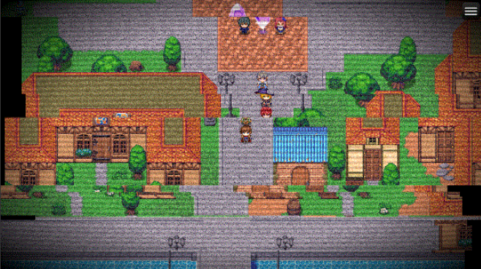
Map Plugin Commands 地图 插件指令
Map: Clear All Filters | 在主地图画面，清除所有 恐怖效果 过滤器。
Map: Color Effect Create | 在主地图画面，创建 颜色 效果
Map: Color Effect Remove | 在主地图画面，移除 颜色 效果
Map: Glitch Create | 在主地图画面，创建 干扰 效果
Map: Glitch Remove | 在主地图画面，移除 干扰 效果
Map: Noise Create | 在主地图画面，创建 噪音 效果
Map: Noise Remove | 在主地图画面，移除 噪音 效果
Map: TV Create | 在主地图画面，创建 电视 效果
Map: TV Remove | 在主地图画面，移除 电视 效果

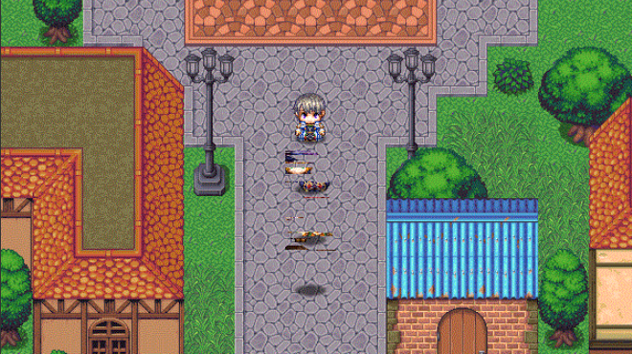
Event Plugin Commands 事件 插件指令
Event: Clear All Filters | 清除 目标事件 上的所有恐怖效果过滤器。
Event: Color Effect Create | 在目标事件上，创建 颜色 效果
Event: Color Effect Remove | 移除目标事件上的 颜色 效果
Event: Glitch Create | 在目标事件上，创建 干扰 效果
Event: Glitch Remove | 移除目标事件上的 干扰 效果
Event: Noise Create | 在目标事件上，创建 噪音 效果
Event: Noise Remove | 移除目标事件上的 噪音 效果
Event: TV Create | 在目标事件上，创建 电视 效果
Event: TV Remove | 移除目标事件上的 电视 效果

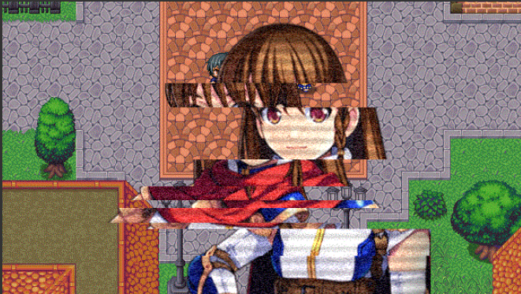
Picture Plugin Commands 图片 插件指令
Picture: Clear All Filters | 清除 目标图片 上的所有恐怖效果过滤器。
Picture: Color Effect Create | 在目标图片上，创建 颜色 效果
Picture: Color Effect Remove | 移除目标图片上的 颜色 效果
Picture: Glitch Create | 在目标图片上，创建 干扰 效果
Picture: Glitch Remove | 移除目标图片上的 干扰 效果
Picture: Noise Create | 在目标图片上，创建 噪音 效果
Picture: Noise Remove | 移除目标图片上的 噪音 效果
Picture: TV Create | 在目标图片上，创建 电视 效果
Picture: TV Remove | 移除目标图片上的 电视 效果

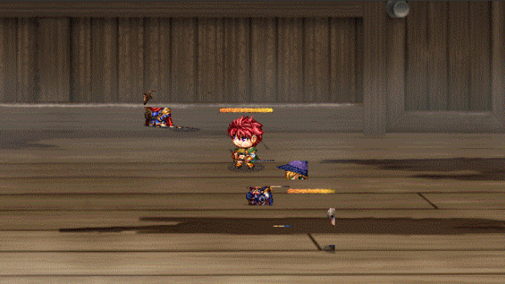
Actor Plugin Commands 角色 插件指令
Actor: Clear All Filters | 清除 目标角色 上的所有恐怖效果过滤器。
Actor: Color Effect Create | 在目标角色上，创建 颜色 效果
Actor: Color Effect Remove | 移除目标角色上的 颜色 效果
Actor: Glitch Create | 在目标角色上，创建 干扰 效果
Actor: Glitch Remove | 移除目标角色上的 干扰 效果
Actor: Noise Create | 在目标角色上，创建 噪音 效果
Actor: Noise Remove | 移除目标角色上的 噪音 效果
Actor: TV Create | 在目标角色上，创建 电视 效果
Actor: TV Remove | 移除目标角色上的 电视 效果

Party Plugin Commands 队伍 插件指令
Party: Clear All Filters | 清除 目标队伍成员 上的所有恐怖效果过滤器。
Party: Color Effect Create | 在目标队伍成员上，创建 颜色 效果
Party: Color Effect Remove | 移除目标队伍成员上的 颜色 效果
Party: Glitch Create | 在目标队伍成员上，创建 干扰 效果
Party: Glitch Remove | 移除目标队伍成员上的 干扰 效果
Party: Noise Create | 在目标队伍成员上，创建 噪音 效果
Party: Noise Remove | 移除目标队伍成员上的 噪音 效果
Party: TV Create | 在目标队伍成员上，创建 电视 效果
Party: TV Remove | 移除目标队伍成员上的 电视 效果

Enemy Plugin Commands 敌人 插件指令
Enemy: Clear All Filters | 清除 目标敌人 上的所有恐怖效果过滤器。
Enemy: Color Effect Create | 在目标敌人上，创建 颜色 效果
Enemy: Color Effect Remove | 移除目标敌人上的 颜色 效果
Enemy: Glitch Create | 在目标敌人上，创建 干扰 效果
Enemy: Glitch Remove | 移除目标敌人上的 干扰 效果
Enemy: Noise Create | 在目标角色上，创建 噪音 效果
Enemy: Noise Remove | 移除目标角色上的 噪音 效果
Enemy: TV Create | 在目标角色上，创建 电视 效果
Enemy: TV Remove | 移除目标角色上的 电视 效果

